Anweisungen
 | ENDMONTAGEPLAN

Die orange Tabelle entsprechen die zu erfüllenden Daten. In diesen Tabellen sind die Zellen, wo man die Daten auch in orangen eintragen muss, auch in orange markiert. Die grauen Tabellen sind die Excelkalkulationen, die sich automatisch aktualisieren. Die grüne Tabellen sind zeigen die Ergenissen, die beispielweise Dashboard sind.
LEGENDE:

VORAUSSETZUNGEN:

Sie müssen die Fertigungszeit für jeden Ihrer Prozesse und die Gesamtausbeute Ihrer Maschinen kennen.
Diese Tool eignet sich besonders für Fabriken, die mehrere Produkten auf derselben Produktionslinie montieren.

ZU BERÜCKSICHTIGEN:
Feiertage werden im Kalender berücksichtigt.
Das Datum des Herstellungsbeginns und des Herstellungsendes einer Charge wird nach der Zuweisung zu einer Produktionslinie berechnet.
Die Bestellungen, die nicht rechtzeitig geliefert werden, müssen in Rot markiert werden.
die Anlaufzeit der Maschinen muss in die OEE einbezogen werden.

ZU ERFÜLLENDEN DATEN:

Erfüllen Sie die Tabellen ''Bestelllung'' mit den Endprodukten, Bestellungen und Kalender.
In Spalte B müssen die Produktnummer angegeben werden. Achtung: die Produktkoden müssen einzigartig sein.
In Spalte C muss die Produktbeschreibung angegeben werden.
In Spalte E muss die Bestellungsnummer angegeben werden.
In Spalte F muss der Kundenname angegeben werden.
In Spalte G muss die Produknummer entsprechend der Bestellung amgegeben werden.
In Spalte I muss die Bestellungsmenge angegeben werden.
In der Spalte J muss das Lieferdatum schon geschrieben werden
In der Zelle L6 muss das Datum entsprechend dem ersten Tag Ihrer Produktionsplan angegeben werden
In dem resultierenden Matriz müssen für jeden Tag Arbeitszeiten mit einem X markiert werden

Füllen Sie die Tabelle " PAU and OEE '' aus, indem Sie die verschiedenen Arbeitszentren Ihrer Fabrik auflisten.
Geben Sie in der Spalte "C" den PAU-Kode (Autonome Produktionseinheit) ein. Achten Sie darauf, keine leeren Zeilen zwischen zwei PAUs zu lassen.
Geben Sie in der Spalte "D" die Beschreibung der PAU an.
Geben Sie in den Spalten "E" bis "N" die tägliche Ausbeute Ihrer Produktionslinie an.
Der median wird berücksichtigt.
Der Produktionsplan funktionniert auch mit unvollständigen Daten.

Erfüllen Sie die Tabelle ''Zeit ''
Geben Sie in der Spalte "D" die erforderliche Prozesszeit pro Teil an, berücksichtigen Sie einen Wirkungsgrad (OEE) von 100%.

Klicken Sie auf "Kalender einrichten". Die Daten aus der vorherigen tabelle "CAF" werden geladen.

Zwischenrechnungen:
Die Tabelle CAF erstellt den endgültigen Montagekalender. In dieser Tabelle werden die Simulationen durchgeführt, um den optimalen Produktionsplan zu definieren
Klicken Sie auf ''Bestellung laden''. Die in den vorherigen Blättern eingegeben Daten werden angezeigt
Ziel ist es, die optimale Lösung für die Zuweisung von Aufträgen zu PAU zu finden, um die Anzahl der überfälligen Aufträge zu minimieren.
Dann erhält man die Auftragszuordnung zu den PAU, die Sequenzierung der Produktion sowie das Start- und Enddatum jeder Bestellung.

ERGEBNISSE(output):

GANTT

Klicken Sie auf die "Kalender einrichten". Die Daten aus dem vorherigen Blatt "CAF" werden geladen. Dieses Blatt stellt die Sequenzierung der Produktion in Form eines Gantt-Diagramms dar.Die blauen Zellen stellen einen Produktionsauftrag dar. Die Zahl zeigt die Stückzahl dieser Bestellung, die in 1 Stunde produziert wurde. Die grauen Zellen weisen auf eine Unterbrechung der Auftragsfertigung hin (Wochenende, Feiertage, Wartungszeit ...). In der Spalte "T" stellen die roten Zellen (falls zutreffend) Bestellungen dar, die nicht rechtzeitig geliefert werden können und daher verspätet sind.

Dashboard PAU

grafische Darstellung der Ergebnisse aus den vorherigen Tabellen

Arbeitszeit

Stellt die Arbeitsbelastung der PAU dar. Die blauen Zellen stellen eine Produktion dar. Die Zahl gibt die Menge der in 1 Stunde produzierten Teile an. Die Zahl gibt die Menge die in 1 Stunde produzierten Teile an
Die grauen Zellen weisen auf eine Unterbrechung der Herstellung hin ( Wochenende, Feiertage, Wartungszeit…) oder einen Mangel an Arbeitsaufwand: die PAU hat keine Befehle in
ihrer Warteliste.

APE und OEE
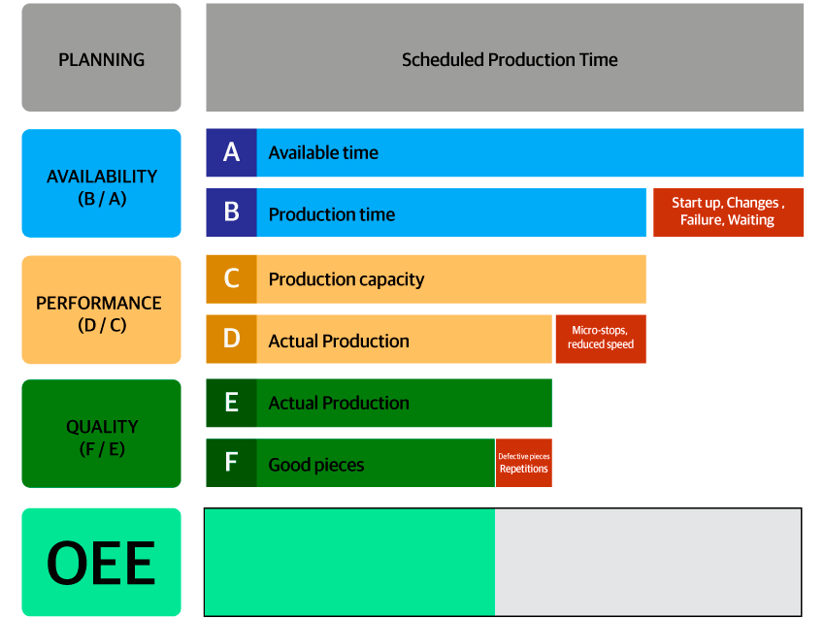
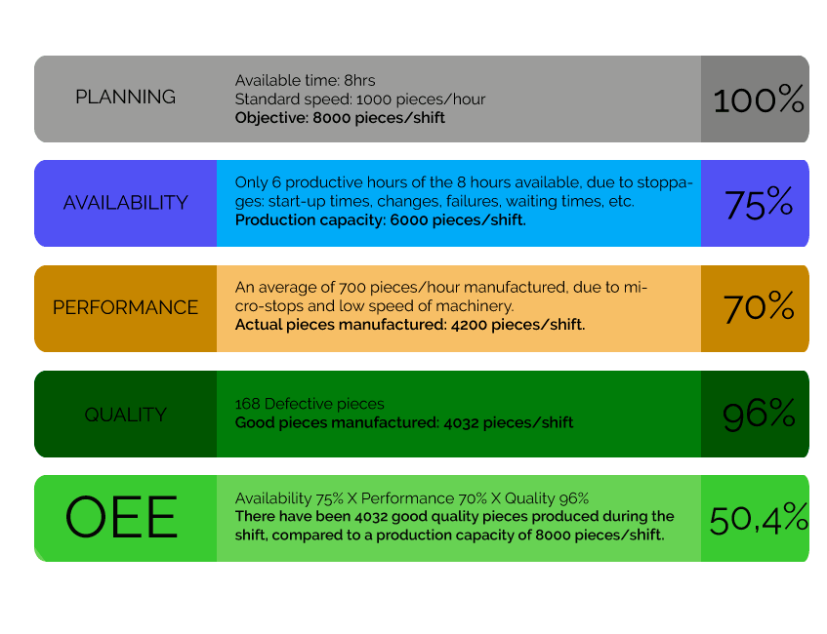
4- OEE- OVERALL EQUIPMENT EFEFECTIVENESS - GESAMTANLAGEEFEKTIVITÄT

APE= Autonome Produktionseinheit |  |  | Produktionsleistung über 10 Tage |  |  |  |  |  |  |  |  |  |  |  | gesamte Zeit
Num APE | Kode APE | APE Beschreibung | Tag 1 | Tag 2 | Tag 3 | Tag 4 | Tag 5 | Tag 6 | Tag 7 | Tag 8 | Tag 9 | Tag 10 | Median | Tendenz | Verfügbar | Effektiv
1 | A01 | Motor Typ 1 | 65.00% | 66.00% | 93.00% | 85.00% | 63.00% | 53.00% | 45.00% | 89.00% | 78.00% | 82.00% | 72.00% |  | 80 | 57.6
2 | A02 | Motor Typ 2 | 84.00% | 52.00% | 63.00% | 23.00% | 85.00% | 74.00% | 68.00% | 96.00% | 87.00% | 65.00% | 71.00% |  | 80 | 56.8
3 | A03 | Motor Typ 3 | 90.00% | 96.00% | 85.00% | 9.60% | 85.00% | 74.00% | 72.00% | 93.00% | 85.00% | 75.00% | 85.00% |  | 80 | 68
4 | A04 | Motor Typ 4 | 85.00% | 36.00% | 85.00% | 63.00% | 74.00% | 73.00% | 86.00% | 68.00% | 72.00% | 74.00% | 73.50% |  | 80 | 58.8
5 | A05 | Motor Typ 5 | 84.00% | 75.00% | 69.00% | 85.00% | 96.00% | 75.00% | 85.00% | 41.00% | 68.00% | 95.00% | 79.50% |  | 80 | 63.6
 | Anzahl an APE: |  | 5

Erfüllen Sie die Zelle: |  | rot

 |  |  | WIE BERECHNET MAN GAE?

Prozesszeit
5- PROZESSZEIT

Produktnummer | Produktbeschreibung | Prozesszeit [min]
402570130 | Benzinmotor | 0.605
443014920 | Dieselmotor | 0.62
453201483 | Direkteinspritzungsmotor | 0.65
520310473 | Indirekteinspritzungsmotor | 0.625
536325201 | Hybridmotor | 0.655
545263102 | Elektromotor | 0.695
635241018 | Wasserstoffmotor | 0.63
675230220 | Erdgasverbrennungsmotor | 0.625
698251201 | Turbomotor | 0.635
715240360 | Variablekompressionsmotor | 0.675

